Sayfa1
BESTÄTIGUNGSFORMULAR FÜR INDUSTRIELLE TÜRGRÖSSEN

REFERENZ NR.
 | :
DATUM | :
ANGEBOT NR. | :

TECHNISCHE INFORMATIONEN
Nettoübergangsbereich (A) |  | Nettoübergangshöhe (B) |  |  | Höhe über der Türe (D)
0 |  | 0 |  |  | 0

Linker Seitenraum (E) |  | Rechter Seitenraum (F) |  |  | Panel schließen
0 |  | 0

Fenstermenge |  | Fensterposition |  |  | Anzahl der Türen

Yataklama Şekli
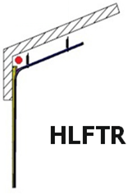
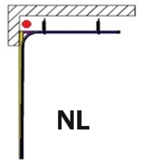
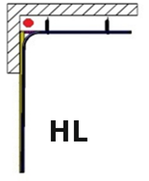

Servicetür links |  |  | Servicetür in der Mitte |  |  | Servicetür rechts

MEHRSTREIFIGES PANEL |  |  |  | 9010/9002 |  |  | OPTIONAL
MITTLERES STREIFENFELD |  |  |  | 9010/9002 |  |  | Industriemotor
MEHRSTREIFIGES PANEL GOLDENOAK |  |  |  | 9010/GOLDENOAK |  |  | Fotozelle
MITTLERES STREIFENFELD GOLDENOAK |  |  |  | 9010/GOLDENOAK |  |  | Pneumatik
MEHRSTREIFIGES PANEL 9006 |  |  |  | 9010/9006 |  |  | S. Türsicherheitsschalter-Set
MITTLERES STREIFENFELD 9006 |  |  |  | 9010/9006 |  |  | Steuerempfänger
MEHRSTREIFIGES PANEL RAL |  |  |  | RAL: |  |  | Fernbedienung Menge :
MITTLERES STREIFENFELD RAL |  |  |  | RAL:

